Instructions - Zones Ciblées-->
Instructions : Lors de la préparation de la candidature
Comment remplir l’onglet Régions ciblées | EXEMPLES
L’onglet Régions ciblées vous permet d’afficher les zones géographiques qui doivent recevoir en priorité le soutien de Gavi. Vous pouvez ainsi vous assurer que les régions ciblées sont celles où les besoins sont les plus importants et suivre les progrès qui y sont réalisés au fil du temps. Cet onglet est prérempli par Gavi et figure une liste complète des régions administratives de premier niveau (p. ex. les provinces) et de second niveau (p. ex. les districts) dans votre pays.
Colonne F : Veuillez utiliser la liste déroulante pour indiquer si une activité ciblée dans le cadre de la subvention en espèces consolidée aura lieu dans une région donnée. Une activité est considérée comme ciblée si elle n’est menée que dans un sous-ensemble de régions du pays. | Colonne F -->
Si une région administrative de premier niveau est ciblée, toutes les unités du second niveau administratif doivent également être indiquées comme ciblées. Si le ciblage s’effectue en dessous du second niveau administratif, veuillez sélectionner toutes les unités du second niveau qui englobent l’ensemble des régions ciblées.
Il est possible que le nom des régions et des districts ne corresponde pas parfaitement. Certains districts ont même plusieurs noms, et il arrive que des districts de régions différentes portent le même nom. En cas de divergences, veuillez le préciser dans la colonne des commentaires.
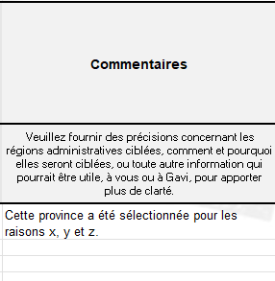
Colonne G : Dans cette colonne, vous pouvez fournir des détails supplémentaires ou des remarques sur vos choix de ciblage (type de ciblage, méthode utilisée, zones ciblées). Nous vous invitons à nous faire part, si vous le souhaitez, de toute précision qui vous paraît utile (les commentaires sont facultatifs). | Colonne G -->

Instructions : Révision des régions ciblées
Comment mettre à jour les régions ciblées dans le cadre de la reprogrammation d’une subvention ou de la planification des années 4 et 5 | EXEMPLES
Pendant la durée de la subvention, les régions ciblées peuvent changer en fonction de l’évolution des priorités ou de l’élaboration des budgets pour la seconde moitié de la période de subvention.
En cas de modification des régions ciblées, veuillez indiquer ces changements dans la colonne H de l’onglet. À l’aide des options de la liste déroulante, indiquez si une région ciblée de la liste initiale (colonnes B et D) a été RETIRÉ (si elle n’est plus ciblée) ou reste INCHANGÉE (si elle est toujours ciblée). En cas d’ajout d’une nouvelle région cible, veuillez sélectionner AJOUTÉE. | Colonne H -->

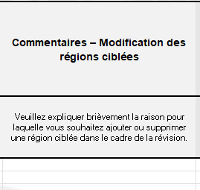
Colonne I : Veuillez décrire brièvement (en une ou deux phrases) la raison pour laquelle une région ciblée a été supprimée ou ajoutée. Il n’est pas nécessaire de fournir des explications pour les régions inchangées. | Colonne I -->

Colonne J : Veuillez utiliser la liste déroulante pour indiquer si une activité ciblée dans le cadre de la subvention en espèces consolidée aura lieu dans une région donnée. Une activité est considérée comme ciblée si elle n’est menée que dans un sous-ensemble de régions du pays. Cette colonne représente la NOUVELLE liste des régions ciblées dans le cadre de la subvention et doit refléter de manière logique les options sélectionnées dans la colonne H. Par exemple, si une région ciblée dans la candidature initiale est « RETIRÉ » dans la colonne H, la cellule correspondante doit être laissée vide dans la colonne J. Si une région ciblée dans la candidature initiale est « INCHANGÉE » dans la colonne H, la cellule correspondante dans la colonne J (et la colonne F) doit indiquer « Oui ». Si une zone qui n’était pas ciblée auparavant le devient après une modification, la cellule doit indiquer « AJOUTÉE » dans la colonne H et « Oui » dans la colonne J (elle reste vide dans la colonne F). | Colonne J --> | 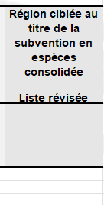

6.0 Zones Ciblées
Admin1 | Admin2 | Région ciblée au titre du budget en espèces de Gavi | Commentaires | Modification des régions ciblées | Commentaires – Modification des régions ciblées | Région ciblée au titre de la subvention en espèces consolidée Liste révisée
Dernières régions administratives de premier niveau disponibles (p. ex. provinces, états) | Dernières régions administratives de second niveau disponibles (p. ex. districts) |  | Veuillez fournir des précisions concernant les régions administratives ciblées, comment et pourquoi elles seront ciblées, ou toute autre information qui pourrait être utile, à vous ou à Gavi, pour apporter plus de clarté. | Veuillez indiquer si une région ciblée est ajoutée, supprimée ou reste inchangée. | Veuillez expliquer brièvement la raison pour laquelle vous souhaitez ajouter ou supprimer une région ciblée dans le cadre de la révision.

Ce modèle n'est qu'un exemple. Veuillez contacter votre Responsable pays pour obtenir un modèle adapté à votre pays.

